Hoja1
Componentes Hidraulicos y/o Neumaticos Autoclave Horizontal 110L | Columna1
Descripción Elemento | Cantidad
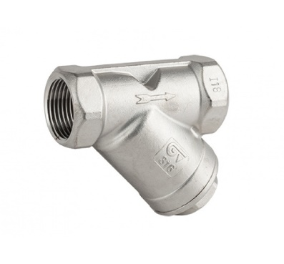 Filtros de 1/2" en Inox para vapor con malla Fina | 10
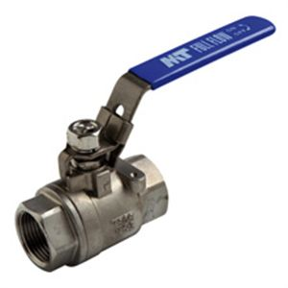 Valvula de Bola Inox de 3/8" | 2
Teflon Liquido LOCTITE 567 | 3
Valvula de seguridad tipo granada para vapor de 1/2" Helbert, SET:40PSI | 1
Valvula Check o Antiretorno Hidro sello en PTFE para vapor de 1/2" Helbert | 2
Electrovalvula para Agua de Diametro 1/2", 220VAC, Cuerpo en Inox, ART | 2
Electrovalvula para Vapor de Diametro 1/2", 220VAC, Cuerpo en Inox, ART | 4
Manometro de 0-60PSI, Conexión Trasera de 1/4", Caratula de 2"1/2, Sin Glicerina | 4
Tuberia de Cobre Flexible, Diametro: 1/4" | 1 Rollo (15m)
Tuberia de Cobre Flexible, Diametro: 3/8" | 1 Rollo (15m)

